Sheet1
＃アプリケーション名
飲食店予約サービス

＃作成した目的
模擬案件を通して実開発に近い経験を積む

＃アプリケーションURL
http://localhost

＃機能一覧
・会員登録（利用者）
・ログイン
・ログアウト
・ユーザー情報取得
・ユーザー飲食店お気に入り一覧取得
・ユーザー飲食店予約情報取得
・飲食店一覧表示
・飲食店詳細表示
・飲食店お気に入り追加
・飲食店お気に入り削除
・飲食店予約情報追加
・飲食店予約情報変更
・飲食店予約情報削除
・飲食店評価機能
・飲食店をエリアで検索
・飲食店をジャンルで検索
・飲食店を店名で検索
・店長代表者登録（管理者）
・店舗登録
・店舗更新

＃実行環境
Laravel 8.83.8

＃テーブル設計
usersテーブル（既存）
カラム名 | データ型 | PK | NOT NULL | FOREIGN KEY | 説明
id | unsigned_bigint | ○ | ○
name | varchar(255) |  | ○
email | varchar(255) |  | ○
email_verified_at | timestamp
password | varchar(255) |  | ○
authority | tinyint |  | ○ |  | （追加）1:管理者、2:店舗代表者、3:利用者
two_factor_secert | text
two_factor_recover_codes | text
two_factor_confirmed_at | timestamp
remenber_token | varchar(100)
created_at | timestamp
updated_at | timestamp

shopsテーブル
カラム名 | データ型 | PK | NOT NULL | FOREIGN KEY | 説明
id | unsigned_bigint | ○ | ○
store_name | varchar(50) |  | ○ |  | 店名
area | varchar(20) |  | ○ |  | 地域
genre | varchar(20) |  | ○ |  | ジャンル
overview | text |  | ○ |  | 概要
picture | text |  | ○ |  | 画像url
created_at | timestamp
updated_at | timestamp

reservationsテーブル
カラム名 | データ型 | PK | NOT NULL | FOREIGN KEY | 説明
id | unsigned_bigint | ○ | ○
user_id | unsigned_bigint |  | ○ | users(id)
shop_id | unsigned_bigint |  | ○ | shops(id)
number | int |  | ○ |  | 人数
reserved_date | date |  | ○ |  | 予約日
reserved_time | time |  | ○ |  | 予約時間
rate | tinyint |  |  |  | 1～5段階評価、0：評価なし（初期値）
review | text
created_at | timestamp
updated_at | timestamp

favoritesテーブル
カラム名 | データ型 | PK | NOT NULL | FOREIGN KEY | 説明
id | unsigned_bigint | ○ | ○
user_id | unsigned_bigint |  | ○ | users(id)
shop_id | unsigned_bigint |  | ○ | shops(id)
created_at | timestamp
updated_at | timestamp

＃ER図
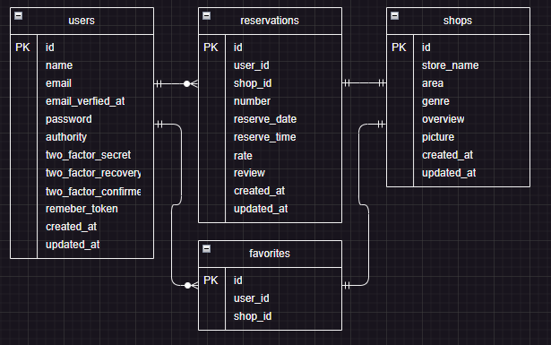

＃画面遷移
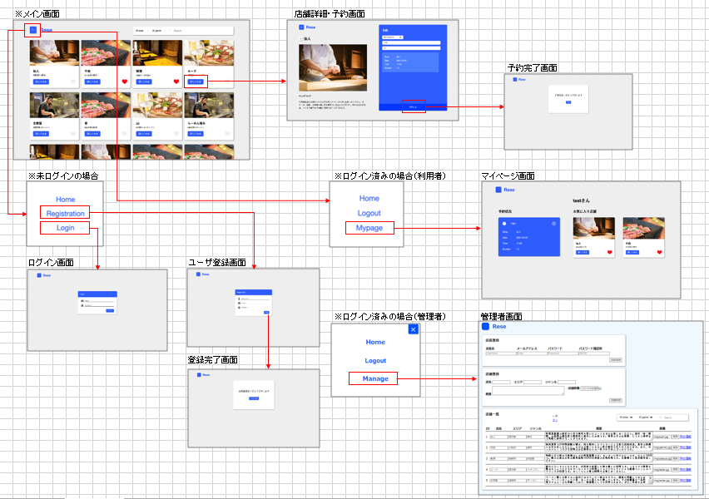

＃その他
・管理者ユーザー
ユーザー名：manager
メールアドレス：manager@a.com
パスワード：00000000

管理者ページ（追加実装）について
・店長代表者登録未実装
・店舗登録時の画像表示未実装
・店舗一覧からの予約情報表示画面未実装

